Раскладки
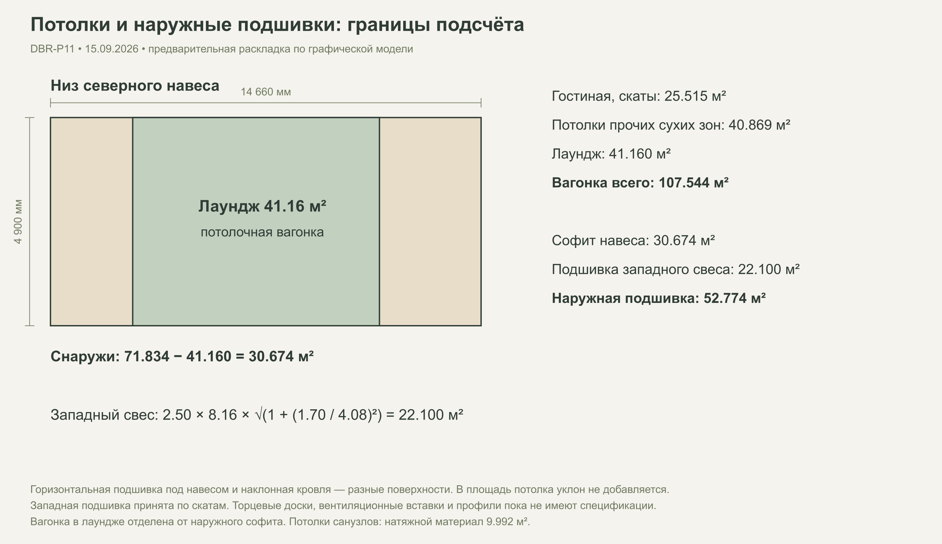
Раскладки отделки
Схемы исходного сценария. После изменения размеров или формата плитки графику нужно обновить.

Полы: зоны и единая сетка основной плитки
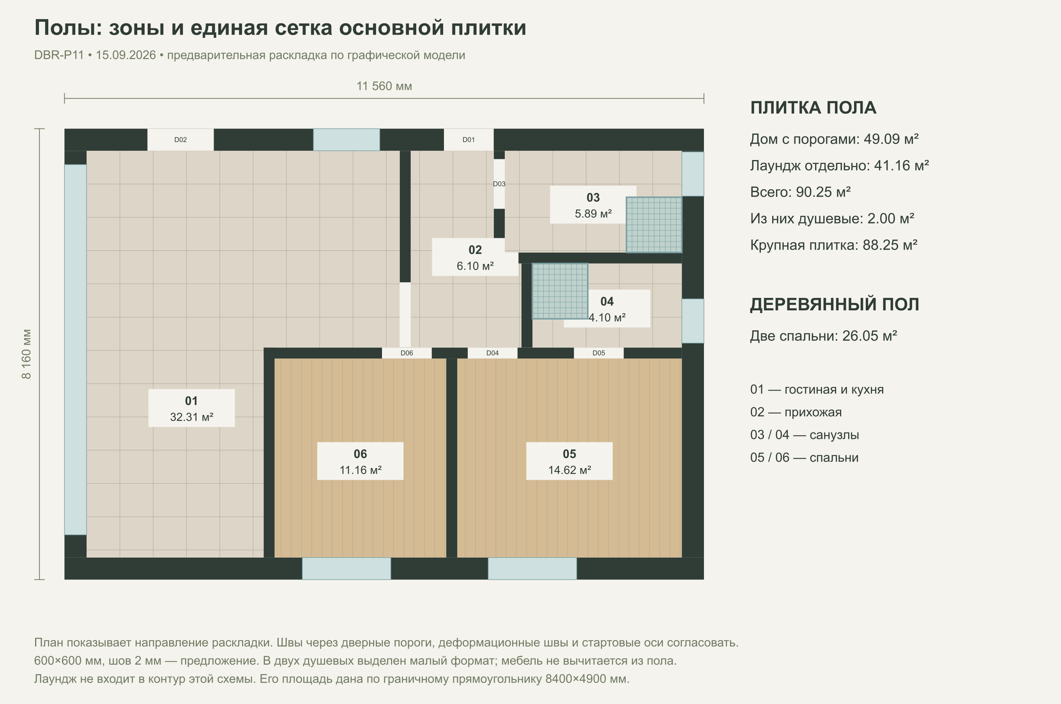

Кухня: плитка от пола до середины окна
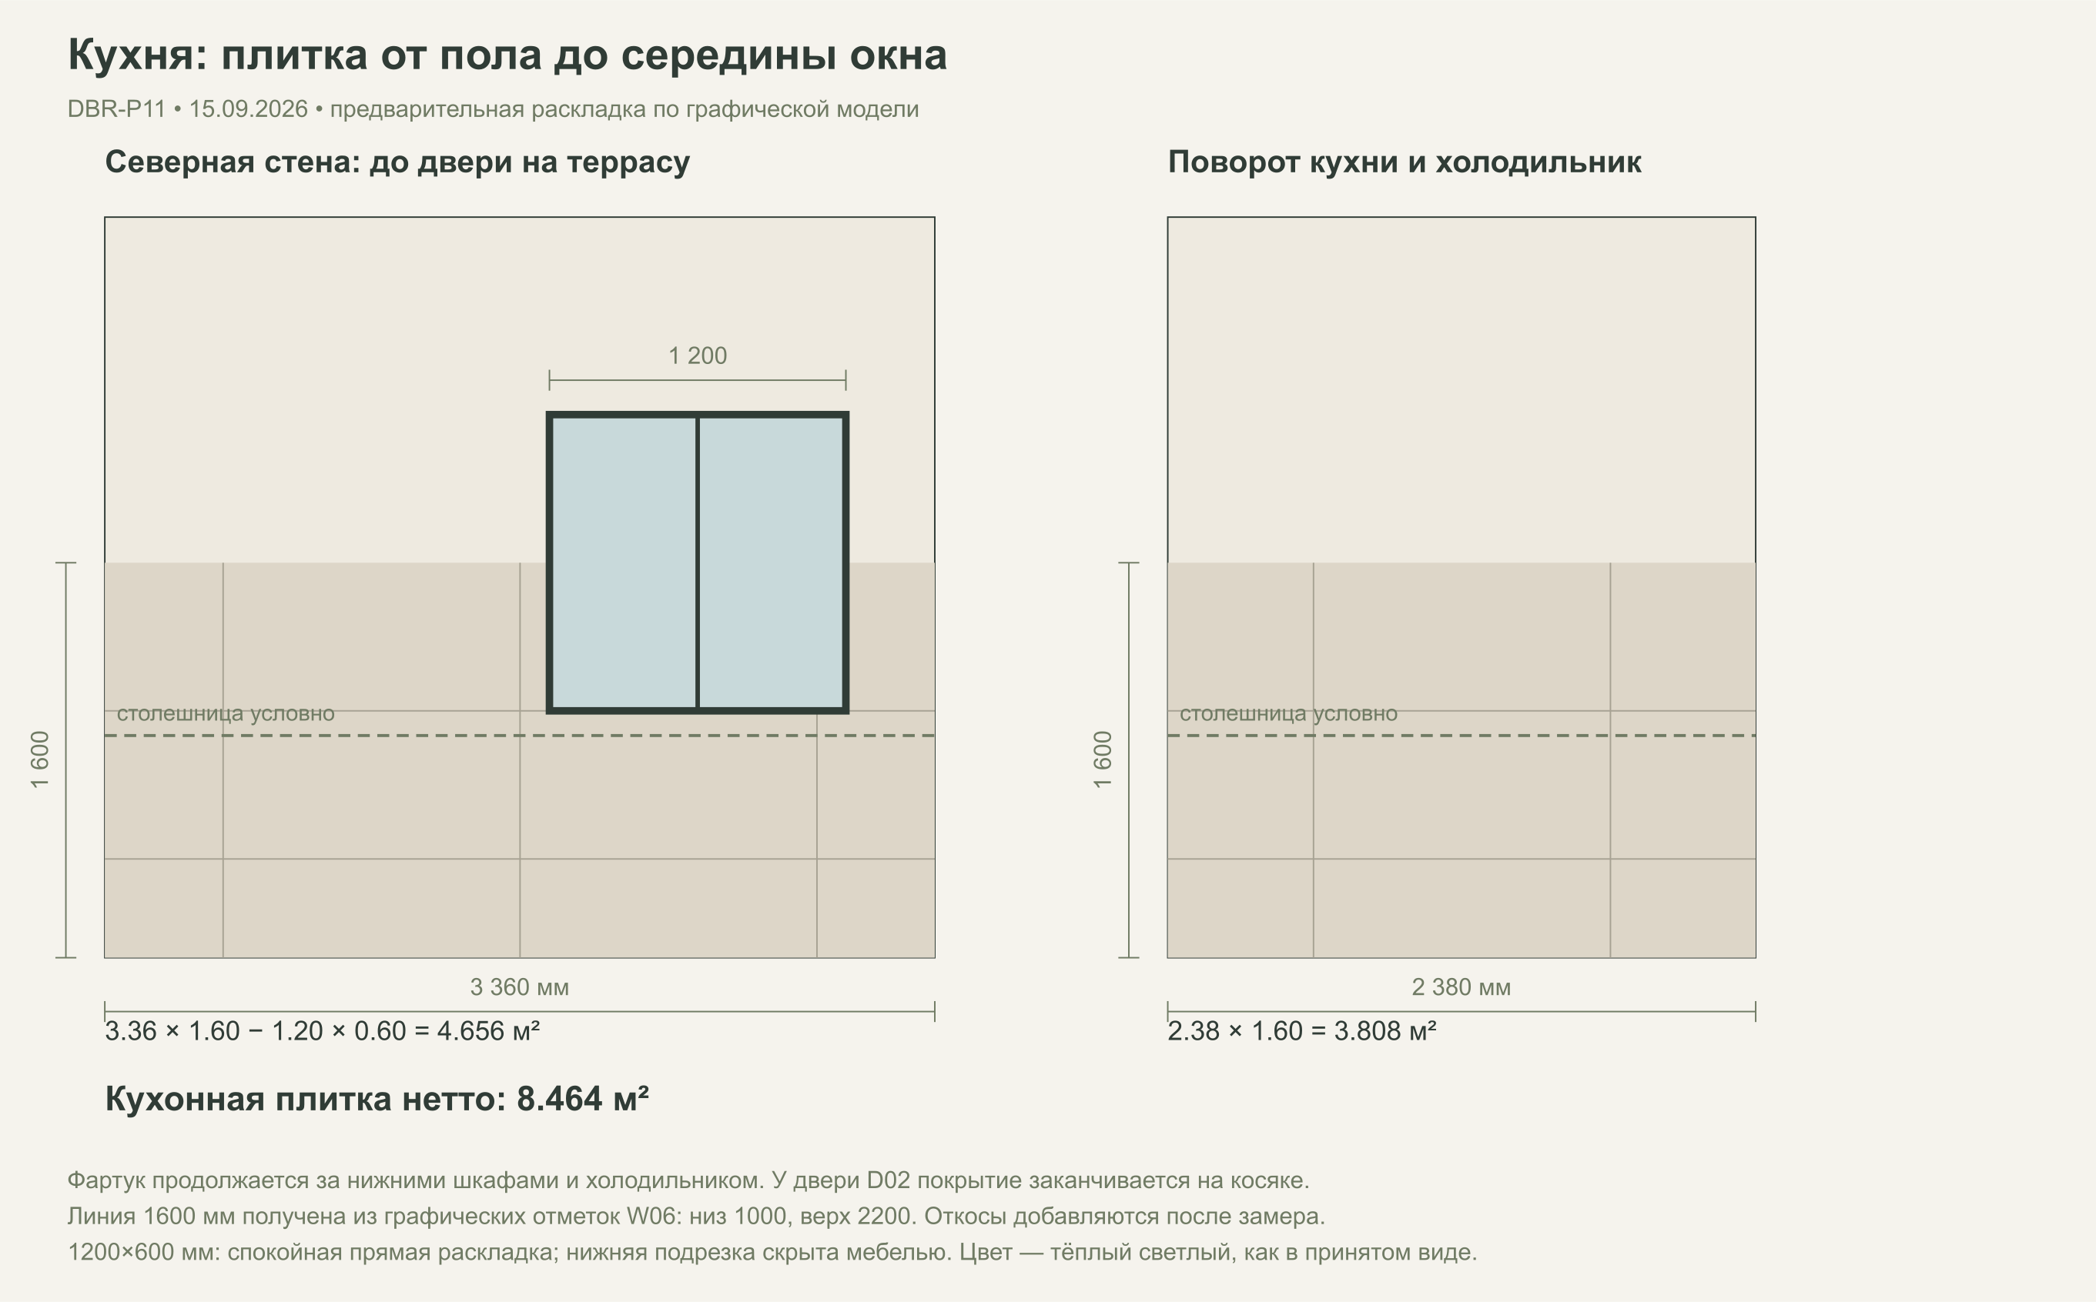

Санузлы: пол и подрезки плитки
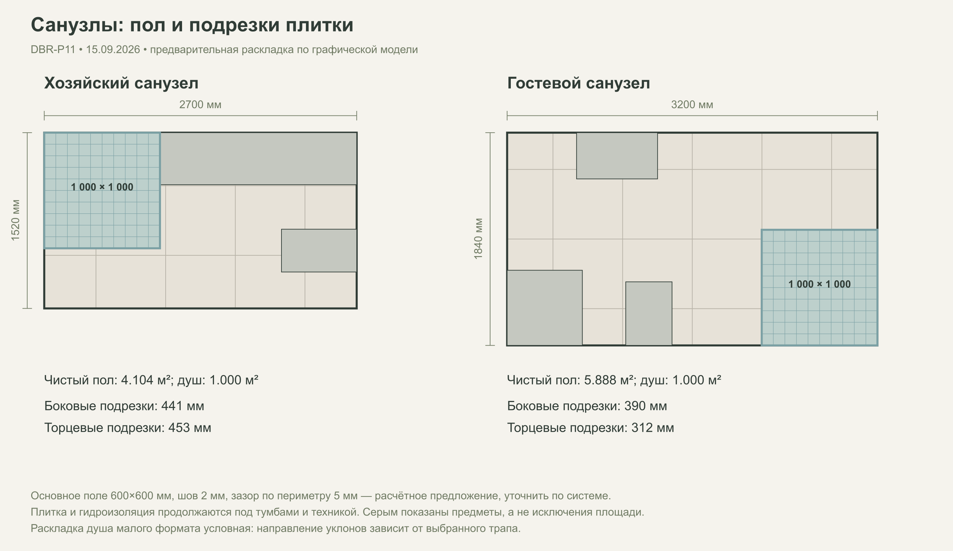

Хозяйский санузел: четыре стены
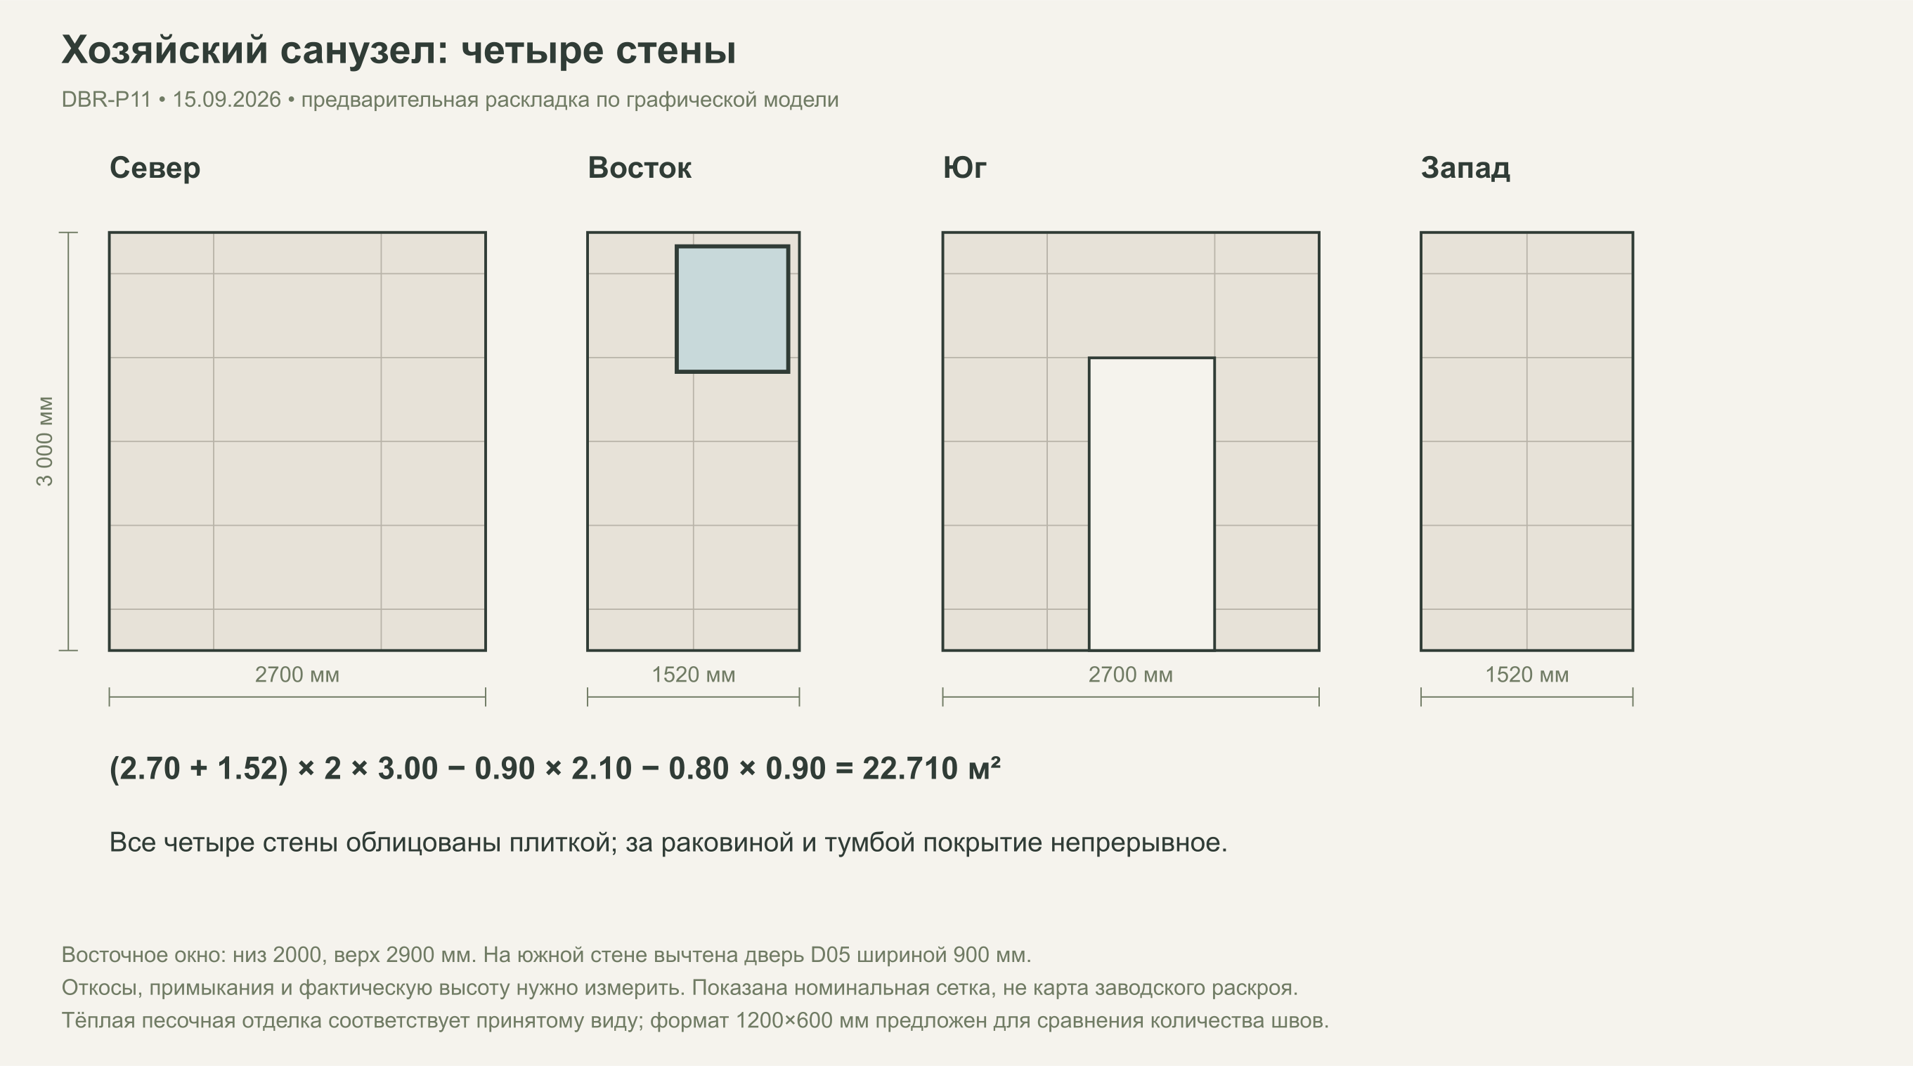

Гостевой санузел: отделка душевого угла
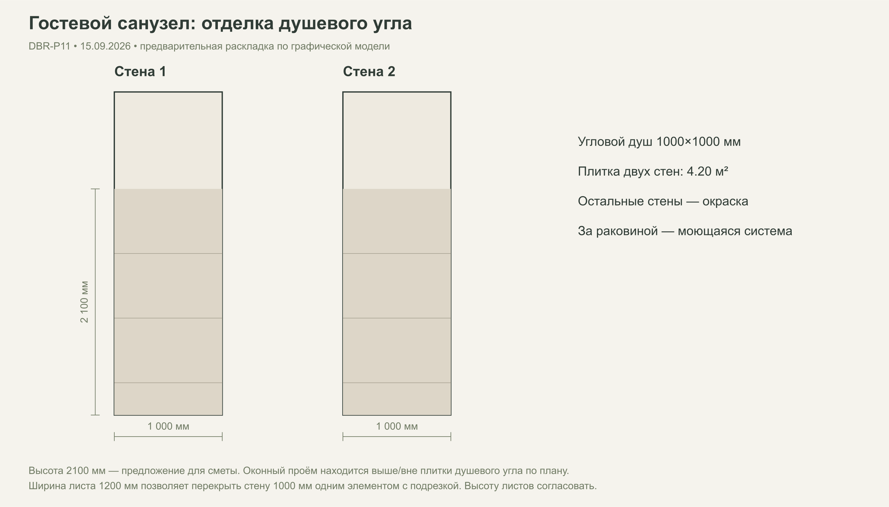

Потолки и наружные подшивки: границы подсчёта

